Page 1-Entete
 |  | Dossier Technique Immeuble

NRO |  | REFERENCE PM | ID ADRESSE

PLAN SITUATION

DOSSIER IMMEUBLE
Adresse
Indice | Modifications |  | Date | Etabli par | Vérifié par
V1

Réf. BE :
Nom :

Page 6-Casage
 |  |  | Dossier Technique Immeuble

NRO |  |  | REFERENCE PM |  |  |  |  | ID ADRESSE
0 |  |  | 0 |  |  |  |  | 0

Adresse | 0 |  |  | Adresse |  |  |  | Adresse
ID ADRESSE | 0 |  |  | ID ADRESSE |  |  |  | ID ADRESSE
Bâtiment | 0 |  |  | Bâtiment |  |  |  | Bâtiment
Escalier |  |  |  | Escalier |  |  |  | Escalier
 | Nom PB | Nb Prises | Commentaire |  | Nom PB | Nb Prises | Commentaire |  | Nom PB | Nb Prises | Commentaire

Total Etage | 0 | 0 |  | Total Etage | 0 | 0 |  | Total Etage | 0 | 0
RDC |  |  |  | RDC |  |  |  | RDC
R+1 |  |  |  | R+1 |  |  |  | R+1
R+2 |  |  |  | R+2 |  |  |  | R+2
R+3 |  |  |  | R+3 |  |  |  | R+3

m
m
m

BPI

m

BPE

Matériel utilisé

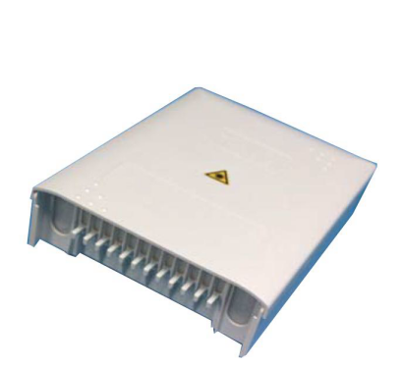
Fabriquant: | 3M
Modèle: | PBPO NG 24 Symétrique

PBO (Point de Branchement Optique abonnés)

Page 9-Schéma de principe
 | Dossier Technique Immeuble

NRO | REFERENCE PM | ID ADRESSE
0 | 0 | 0

Schéma de principe

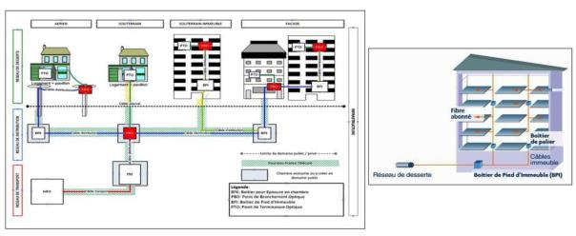

Déploiement du réseau de distribution en « Point à Point » (une fibre optique dédiée pour chaque logement depuis le PM : Point de Mutualisation) : Un câble contenant autant de fibres que de logements dit « câble distribution », arrive depuis le PM : Point de Mutualisation, par les infrastructures et cheminements existantes (ex: fourreaux télécoms, appuis aériens, façades ) ou à défaut à créer (ex: travaux GC) pour être acheminé dans votre immeuble au PBO: Point de Branchement Optique, via les sous sols ou les couloirs, horizontalement, puis via la(les) cage(s) d’escalier(s), verticalement, en empruntant les cheminements existants, pour desservir des PBO: Points de Branchement Optique, positionnés le plus souvent au niveau des gaines techniques et/ou des goulottes verticales. Equipement immeuble avec le BPI : Boitier pied d'immeubles servant de dérivation (cas de plusieurs colonnes montantes) : Le BPI comprend le raccordement du réseau de distribution « point à point » déployé depuis le Point de Mutualisation. Depuis le BPI cheminent des câbles immeubles, via les sous sols ou les couloirs, horizontalement, puis via la(les) cage(s) d’escalier(s), verticalement, en empruntant les cheminements existants, pour desservir des PBO: Points de Branchement Optique, positionnés le plus souvent au niveau des gaines techniques et/ou des goulottes verticales. Raccordement des appartements lors de la souscription avec un fournisseur d'accès : Depuis les boîtiers PBO vont cheminer de petits câbles de 4mm jusqu’à un PTO: Point de Terminaison optique (ou prise optique), situé dans le logement à proximité du poste de TV principal en empruntant les « voies de câblages » existantes. Cette architecture de réseau permet la mutualisation de l’infrastructure à partir du Point de mutualisation (au niveau des armoires de rue conformément aux récentes recommandations en vigueur définies par l’ARCEP. Le réseau FTTH de ADTIM sera donc ouvert, au niveau des Points de Mutualisation, à tout opérateu

